Лист1
Identifier | Summary |  | Description |  | Steps to reproduse
1 | При вводе нового номера телефона и нажатии на кнопку "Получить код", Смс приходит на старый номер телефона. |  | На сайте…., в разделе управления профилем при вводе нового номера телефона и нажатии на кнопку "Получить код", Смс приходит на старый номер телефона. |  | 1.Зайти на сайт …. 2.Авторизироваться 3.Зайти в раздел управления профилем. 4.Ввести новый номер телефона в поле для ввода номера телефона. 5. Нажать на "получить код"

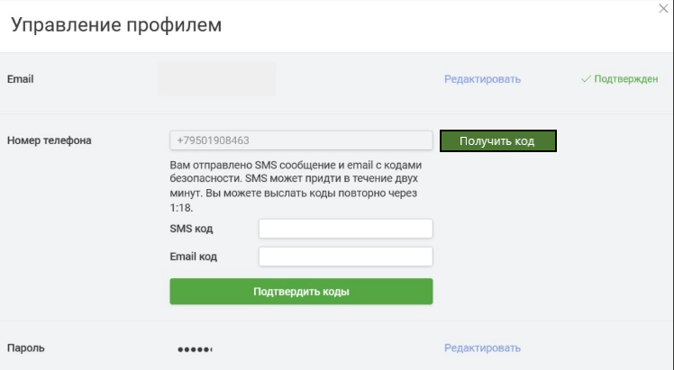
Reprodusibillity | Severity | Priority | Symptom | Workaround | Comments | Attachments
Всегда | Critical | High | none | Google Chrome 103.0.5060.114, (64 бит) | Код приходит на старый номер, который вводился ранее, а не на введёный новый номер

